唛头明细
SUB CATEGORY |  | INNOVATION TICKET | PRODUCT TICKET | WAIST TICKET | BACK POCKET TICKET | STRING | MAIN LABEL | SIZE LABEL |  |  |  | 039358+140678款
系列 | 备注 | 创新吊牌 | 产品吊牌 | 腰卡 | 后口袋纸卡 | 吊牌挂绳 | 主标 | 尺码标
ReFORMED CORE DENIM | 画稿 |  |  |  |  |  |  |  |  |  |  | 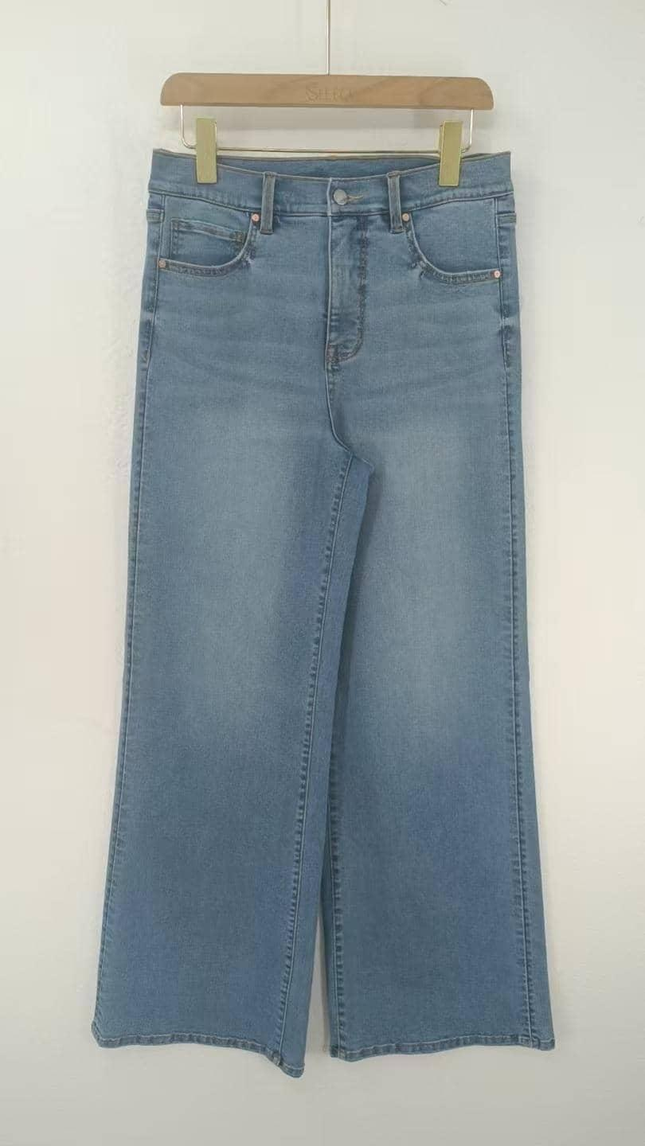 |  |  | 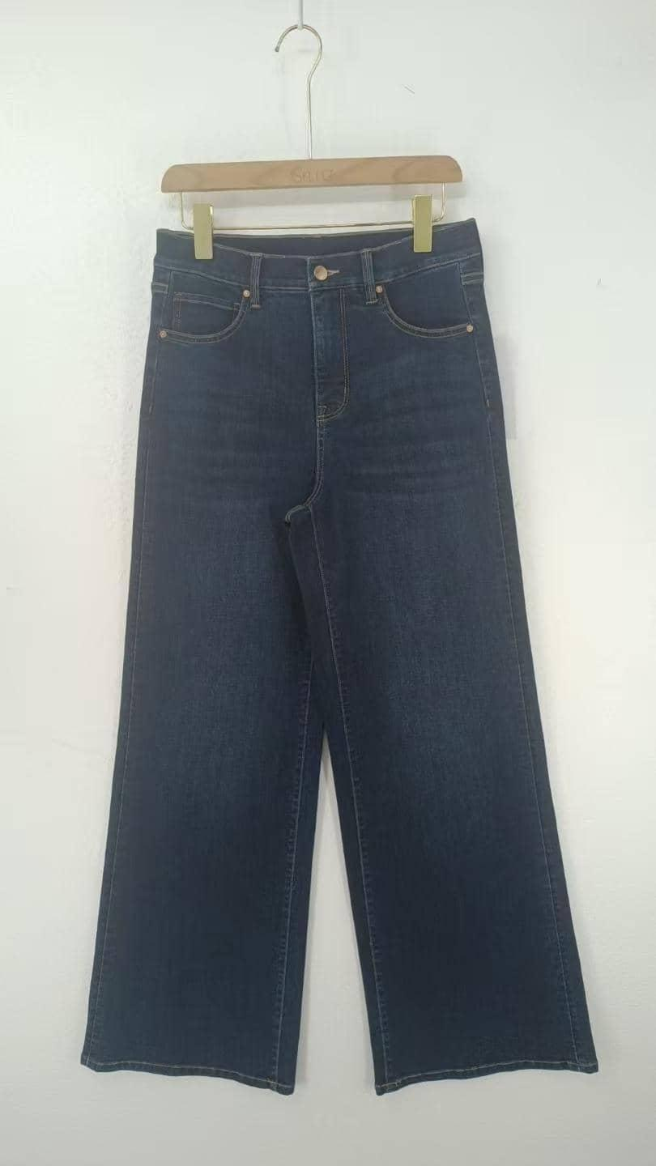
 | 描述 | INNOVATION TICKET JJW-RT-001 45MM X 120MM | PRODUCT TICKET JJW-RT-ST 45MM X 120MM * REFER TO SEPARATE ARTWORK | WAIST TICKET JJW-RT-WT 40MM X 108MM * REFER TO SEPARATE ARTWORK | BACK POCKET TICKET JJW-RT-PT 75MM X 130MM * REFER TO SEPARATE ARTWORK | WITH BELT LOOP: JJW-ST-001 (37CM, ENDS KNOTTED WITHOUT BELT LOOP: JJW-ST-003 (18CM, WITH YAP019 CLIP) | SATIN : JJW-WL001-EF 25mm x 42mm
 | 编码 | JJW-RT-001 | JJW-RT-ST | JJW-RT-WT | JJW-RT-PT | 有腰袢JJW-ST-001=37cm 无腰袢 JJW-ST-003=18cm | JJW-WL001-EF | JJW-PL001-MF
 | 报价 | 0.7 | 0.236 | 0.138 | 0.244 | ST-001:：￥0.05 ST-003：￥0.07 | 0.076 | 0.026

样品收货地址：威海思来进出口有限公司 地址：山东省威海市环翠区天鹅岭路59号5楼24C 收件人：武广明18606418899 |  |  |  |  |  |  |  | TO RELAY:每个唛头请单独发10个样品给我们威海办公室！！
大货收货地址： 山东省枣庄市市中区长江西路25号 公司名:海扬中泰服装有限公司 收件人:刘士会13361115260
开票资料： 名称:张家港保税区广坤服饰贸易有限公司 税号: 91320592058673363R

主标+创新吊牌通用，腰卡+纸卡有尺码区分，洗标+产品吊牌+尺码唛有全长和九分裤区分
色组 | 批次/裤型 |  |  |  |  |  | 6码 | 8码 | 9码 | 10码 | 11码 | 12码 | 14码 | 16码 |  | 小计 | 件数总计 | 洗标用量+1%
039358 正常码-深蓝 | 第一批=洗标的P1/2 | 全长 FL （尺码标后面是F） |  |  |  |  | 306 | 326 | 295 | 555 | 436 | 791 | 717 | 402 |  | 3828 | 10474 | 3866
 |  | 九分裤 PL （尺码标后面是P） |  |  |  |  | 545 | 905 | 452 | 1121 | 671 | 1312 | 1054 | 586 |  | 6646 |  | 6712
 | 第二批=洗标的P3/4 | 全长 FL （尺码标后面是F） |  |  |  |  | 100 | 121 | 79 | 211 | 158 | 269 | 253 | 142 |  | 1333 | 3788 | 1346
 |  | 九分裤 PL （尺码标后面是P） |  |  |  |  | 174 | 336 | 147 | 415 | 258 | 514 | 384 | 227 |  | 2455 |  | 2480
 | 第三批=洗标的P5/6 | 全长 FL （尺码标后面是F） |  |  |  |  | 31 | 37 | 26 | 69 | 53 | 100 | 84 | 47 |  | 447 | 1262 | 451
 |  | 九分裤 PL （尺码标后面是P） |  |  |  |  | 58 | 110 | 47 | 137 | 84 | 174 | 126 | 79 |  | 815 |  | 823
总计 |  |  |  |  |  |  | 1214 | 1835 | 1046 | 2508 | 1660 | 3160 | 2618 | 1483 |  | 15524 | 15524 | 15679

色组 | 批次/裤型 |  |  |  |  |  | 6码 | 8码 | 9码 | 10码 | 11码 | 12码 | 14码 | 16码 |  | 小计 | 总计 | 总计
039358 正常码-河石兰 | 第一批=洗标的P1/2 | 全长 FL （尺码标后面是F） |  |  |  |  | 303 | 386 | 297 | 546 | 469 | 733 | 629 | 399 |  | 3762 | 9964 | 3800
 |  | 九分裤 PL （尺码标后面是P） |  |  |  |  | 468 | 887 | 469 | 1016 | 604 | 1106 | 1085 | 567 |  | 6202 |  | 6264
 | 第二批=洗标的P3/4 | 全长 FL （尺码标后面是F） |  |  |  |  | 26 | 31 | 26 | 42 | 37 | 64 | 58 | 37 |  | 321 | 885 | 324
 |  | 九分裤 PL （尺码标后面是P） |  |  |  |  | 37 | 79 | 37 | 95 | 58 | 110 | 95 | 53 |  | 564 |  | 570
 | 第三批=洗标的P5/6 | 全长 FL （尺码标后面是F） |  |  |  |  | 105 | 132 | 95 | 200 | 174 | 279 | 243 | 147 |  | 1375 | 3541 | 1389
 |  | 九分裤 PL （尺码标后面是P） |  |  |  |  | 163 | 306 | 153 | 358 | 233 | 384 | 347 | 222 |  | 2166 |  | 2188
总计 |  |  |  |  |  |  | 1102 | 1821 | 1077 | 2257 | 1575 | 2676 | 2457 | 1425 |  | 14390 | 14390 | 14534

色组 | 裤型 |  |  |  |  |  | 18码 | 20码 | 22码 | 24码 |  |  |  |  |  |  | 总计 | 用量+1%
140678 加大码 | 全长（尺码标后面是F） |  |  |  |  |  | 51 | 31 | 24 | 17 |  |  |  |  |  |  | 123 | 124
 | 九分裤（尺码标后面是P） |  |  |  |  |  | 140 | 86 | 65 | 45 |  |  |  |  |  |  | 336 | 339
 | 总计 |  |  |  |  |  | 191 | 117 | 89 | 62 |  |  |  |  |  |  | 459 | 464 | 30676.73

编号 |  | 唛头 | 尺码/数量 |  |  |  |  |  |  |  |  |  |  |  | 合计 | 备注 |  | 图示 具体请看画稿
 |  |  | 6 | 8 | 9 | 10 | 11 | 12 | 14 | 16 | 18 | 20 | 22 | 24
JJW-WL001-EF |  | 主唛 | 30677 |  |  |  |  |  |  |  |  |  |  |  | 30677 | 10-23 可以做货 10-27 已发货29125
 |  | 实发数 | 29125 |  |  |  |  |  |  |  |  |  |  |  | 29125
 |  | 需补发 | 1552 |  |  |  |  |  |  |  |  |  |  |  | 1552
JJW-PL001-MFV2 |  | 尺码唛-全长F | 880 | 1043 | 826 | 1639 | 1340 | 2258 | 2004 | 1186 | 52 | 31 | 24 | 17 | 11301 | 10-27 已发货 11-7 请按照补发数补发新增的数量
 |  | 实发数 | 900 | 1136 | 854 | 1699 | 1346 | 2290 | 2013 | 1196 | 54 | 33 | 25 | 18 | 11564
 |  | 尺码唛-九分裤P | 1459 | 2649 | 1318 | 3173 | 1927 | 3636 | 3122 | 1751 | 141 | 87 | 66 | 45 | 19376
 |  | 实发数 | 1357 | 2442 | 1245 | 2943 | 1811 | 3384 | 2961 | 1650 | 148 | 91 | 68 | 48 | 18148
 |  | 需补发 | 102 | 207 | 73 | 230 | 116 | 252 | 161 | 101 |  |  |  |  | 1243
JJW-CL001-MF |  | 洗标 | 039358正常码-全长FL |  |  | 第一批=P12 |  | 7666 | 第二批=P34 |  | 1671 | 第三批=P56 |  | 1840 | 11177 | 10-29 画稿修改最终确认，画稿已发海扬 11-7 请按照补发数补发新增的数量
 |  |  | 实发数 |  |  | 第一批=P12 |  | 7061 | 第二批=P34 |  | 1704 | 第三批=P56 |  | 2442 | 11207
 |  |  | 需补发 |  |  | 第一批=P12 |  | 605 | 第二批=P34 |  | 0 | 第三批=P56 |  | 0 | 605
 |  |  | 039358正常码-九分裤PL |  |  | 第一批=P12 |  | 12976 | 第二批=P34 |  | 3049 | 第三批=P56 |  | 3011 | 19036
 |  |  | 实发数 |  |  | 第一批=P12 |  | 11826 | 第二批=P34 |  | 3110 | 第三批=P56 |  | 2506 | 17442
 |  |  | 需补发 |  |  | 第一批=P12 |  | 1150 | 第二批=P34 |  | 0 | 第三批=P56 |  | 505 | 1655
 |  |  | 140678加大码-全长FL |  |  | 124 | 实发数 | 128 | 已发齐
 |  |  | 140678加大码-九分裤PL |  |  | 339 | 实发数 | 350 | 已发齐
JJW-RT-001 |  | 创新吊牌 | 30677 |  |  |  |  |  |  |  |  |  |  |  | 30677 | 请等客户确定印刷内容
JJW-RT-ST |  | 产品吊牌 | 039358正常码-全长FL |  |  | 第一批=P12 |  | 7666 | 第二批=P34 |  | 1671 | 第三批=P56 |  | 1840 | 11177
 |  |  | 039358正常码-九分裤PL |  |  | 第一批=P12 |  | 12976 | 第二批=P34 |  | 3049 | 第三批=P56 |  | 3011 | 19036
 |  |  | 140678加大码-全长FL |  |  | 124 |  |  |  |  |  |  |  |  | 124
 |  |  | 140678加大码-九分裤PL |  |  | 339 |  |  |  |  |  |  |  |  | 339
JJW-RT-WT |  | 腰卡 | 880 | 1043 | 826 | 1639 | 1340 | 2258 | 2004 | 1186 | 52 | 31 | 24 | 17 | 11301
 |  |  | 1459 | 2649 | 1318 | 3173 | 1927 | 3636 | 3122 | 1751 | 141 | 87 | 66 | 45 | 19376
JJW-RT-PT |  | 后口袋纸卡 | 039358正常码-全长FL |  |  | 11177 |  |  |  |  |  |  |  |  | 11177
 |  |  | 039358正常码-九分裤PL |  |  | 19036 |  |  |  |  |  |  |  |  | 19036
 |  |  | 140678加大码-全长FL |  |  | 124 |  |  |  |  |  |  |  |  | 124
 |  |  | 140678加大码-九分裤PL |  |  | 339 |  |  |  |  |  |  |  |  | 339
JJW-WL001-EF |  | 吊牌挂绳 | 30677 |  |  |  |  |  |  |  |  |  |  |  | 30677 | 等吊牌做好再一起发货

